Лист1
Артикул | Имя | Теги | Цена | Основная картинка | Название | Другие картинки | Краткое описание
1022 | Футболка Born to ride | Винтаж | 260 грн. | 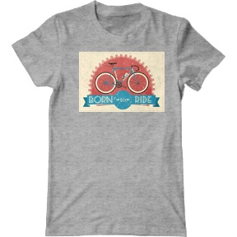 | Img_0001 |  | Подарок парню или мужу с ретро рисунком оценится по достоинству. Это не банальные картинки с идиотскими надписями. Купить красивую футболку вы можете недорого в нашем интернет магазине.
1029 | Футболка Home made pumkin bread | Винтаж | 270 грн. | 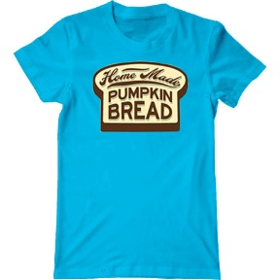 | Img_0002
1033 | Футболка Pioneer | Винтаж | 270 грн. | 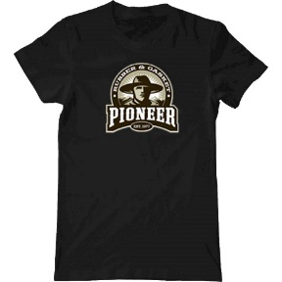 | Img_0003
1035 | Футболка Ретро | Винтаж | 270 грн. | 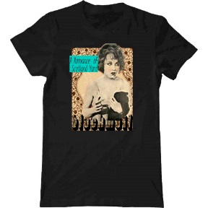 | Img_0004
1038 | Футболка Hold on | Винтаж | 270 грн. | 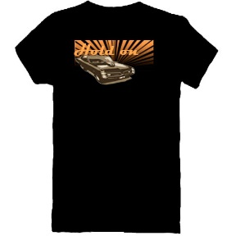 | Img_0005
1040 | Футболка Кассета | Винтаж | 270 грн. | 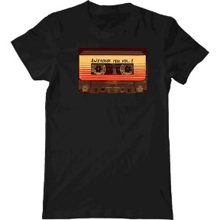 | Img_0006 |  | Подарок любимому на день рождения вы сможете приобрести в нашем интернет магазине. Футболка в стиле винтаж очень понравится и прослужит долго так как изготовлена из высококачественного материала - 100% хлопка и термостойкой печати.
1011 | Футболка Велосипед и попугай | Винтаж, птицы, попугай, цветы | 270 грн. | 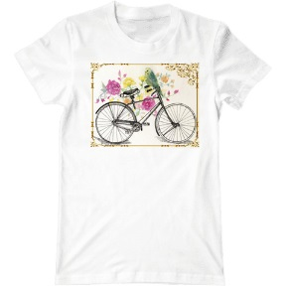 | Img_0007 |  | Заказать футболку "Велосипед и попугай" вы можете у нас. Прекрасное качество изображения на женской футболке гарантировано модным онлайн-магазином одежды. Изысканный и элегантный принт на футболке привлекает взгляды друзей и прохожих.
1010 | Футболка Британский флаг | Винтаж, флаг | 260 грн. | 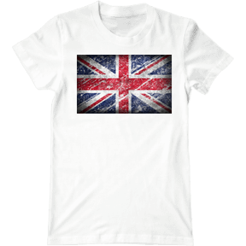 | Img_0008 |  | Футболка "Британский флаг" отличный подарок на день рождения. Одежда для тех, кто любит британские традиции, английский язык и музыку. Купить футболку вы можете у нас недорого.
1045 | Футболка Американский флаг | Винтаж, флаг | 270 грн. | 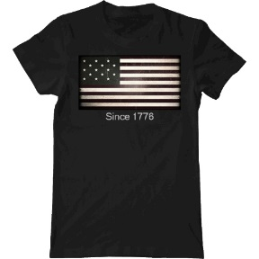 | Img_0009 |  | Всем фанам США посвящается. Футболка с американским флагом будет выделять вас из толпы людей. Красивый винтажный принт и современное оформление на футболке в хорошем качестве. Ткань - 100% хлопок и высококачественная термопечать.
1012 | Футболка Фотокамера | Винтаж, фото | 270 грн. | 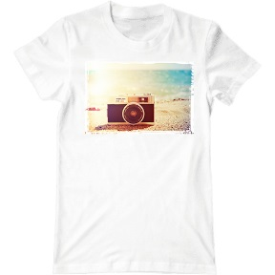 | Img_0010 |  | Футболка "Фотокамера" - лутший подарок для любителей фотографии. Принт напоминает лето. Замечательную термостойкость изображения на футболке (хлопок) гарантировано самм лучшим интернет-магазином.
1003 | Футболка Котик в очках | Животные, кот | 270 грн. | 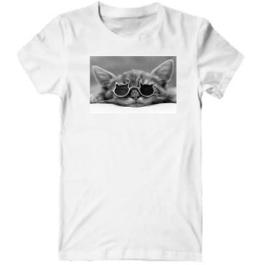 | Img_0011 |  | Футболка котик в очках будет радовать вас, когда ее наденете. С принтом котика в глазах окружающих становитесь просто очаровательным и милым человеком. Вы точно привлечете внимание людей, которые любят животных.
1009 | Футболка Попугаи | Животные, птицы, попугаи | 260 грн. | 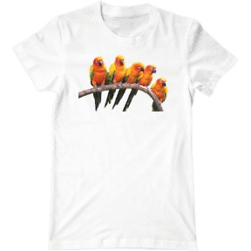 | Img_0012 |  | Футболка с попугаями - прикольный подарок для человека, который любит яркие краски в жизни и не боится новых приключений. Интернет магазин красивой одежды предоставил вам веселый принт.
1013 | Футболка Попугай | Животные, птицы, попугай | 260 грн. | 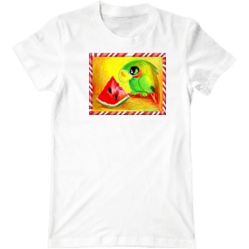 | Img_0013 |  | Купить подарок для девушки или парня теперь не сложно, наш ассортимент футболок вас удивит и очень вам понравится. Принт с попугаем придаст позитива и радости на весь день.
1017 | Футболка Сова и сердце | Животные, птицы, сова | 270 грн. | 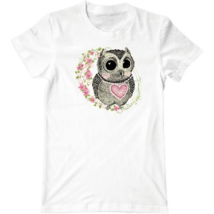 | Img_0014 |  | Замечательная идея для подарков для мамы или сестры на 8 марта. Футболка с совой будет радовать владельца, когда ее оденет. Выполнена из 100% хлопка, футболка с красивым рисунком станет вашей любимой вещью.
1018 | Футболка Сова и цветок | Животные, птицы, сова | 260 грн. | 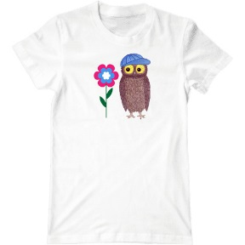 | Img_0015 |  | Женская футболка с совой и цветочком придаст вашему образу нежности и непринужденности. Эта милая сова всегда будет присмативать за вашим настроением. Носите с удовольствием! Ткань - 100% хлопок и высококачественная термопечать.
1000 | Футболка Different | Модная футболка, с надписями | 270 грн. | 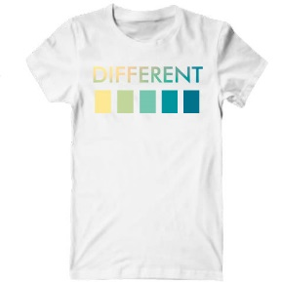 | Img_0016 |  | Модная футболка или майка с надписью не оставит равнодушным людей с хорошим вкусом. Футболка с плавным градиентом смотрится потрясающе и вы не останетесь без внимания. Ткань - 100% хлопок и высококачественная термопечать.
1008 | Футболка Желтые цветы Ван Гог | Модная футболка, цветочный принт | 250 грн. | 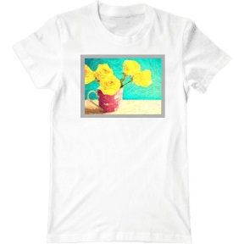 | Img_0017 |  | Когда вам очень важно какой подарок выбрать девушке, помните, что цветы и одежда - это главные составляющие. Принт в стиле "Ван Гог" подойдёт людям с особенным вкусом. Ткань - 100% хлопок и высококачественная термопечать.
1007 | Футболка Синие розы | Модная футболка, розы, цветочный принт | 260 грн. | 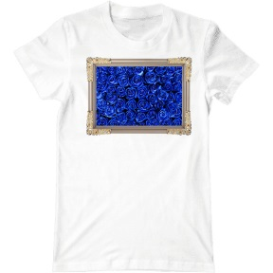 | Img_0018 |  | Мы знаем что подарить на день рождения девушки - футболка "Синие розы". Это необычное сочетание цветав одежде станет стильной штучкой в ее гардеробе. Женская футболка должна украшать и дополнять стиль.
1004 | Футболка Цветы в рамке | Модные, цветочный принт, цветы | 270 грн. | 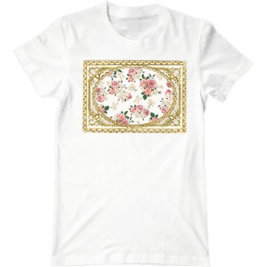 | Img_0019 |  | Женская футболка "Цветы в рамке" с цветочным принтом станет вашим вдохновением. Цветы приносят радость девушкам и женщинам, поэтому это замечательный подарок для мамы, сестры или подруги.
1021 | Футболка сердце и цветы | Модные, цветочный принт, цветы | 260 грн. | 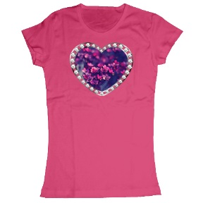 | Img_0020
1031 | Футболка Девушка | Модные | 270 грн. | 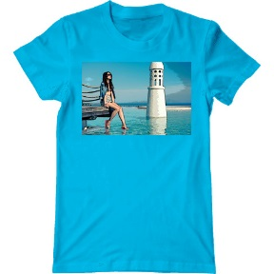 | Img_0021
1034 | Футболка Небоскребы | Модные | 270 грн. | 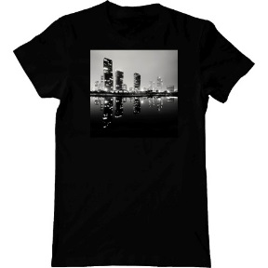 | Img_0022
1056 | Футболка Черный круг | Модные, арт | 270 грн. | 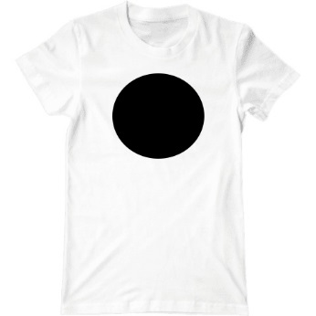 | Img_0023
1025 | Футболка Красные розы | Модные, цветочный принт | 260 грн. | 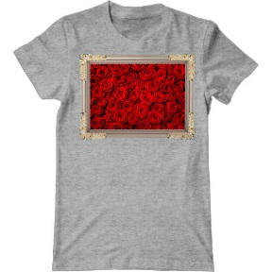 | Img_0024
1042 | Футболка Цветы | Модные, цветочный принт | 270 грн. | 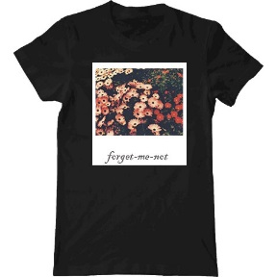 | Img_0025 |  | Подарок женщине
1047 | Футболка Цветок Синти | Модные, цветочный принт | 270 грн. | 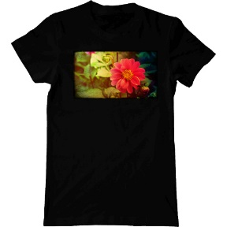 | Img_0026
1048 | Футболка Цветы в кольце | Модные, цветочный принт | 270 грн. | 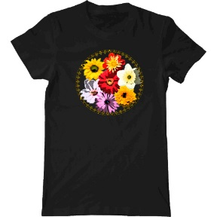 | Img_0027 |  | Как сделать подарок, который запомнится надолго? Наш интернет магазин поможет вам осуществить эту идею. Футболка с цветами подойдет всем девушкам любого возраста, осталось выбрать подходящий размер.
1036 | Футболка The Game | Музыка, Rap | 270 грн. | 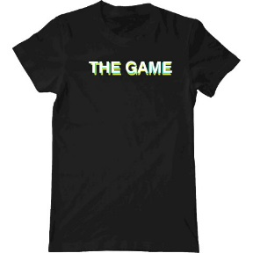 | Img_0028
1037 | Футболка Asap Mob | Музыка, Rap | 270 грн. | 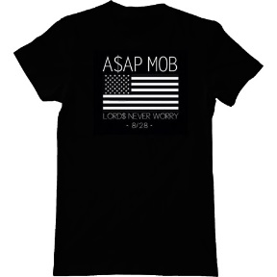 | Img_0029
1019 | Футболка Лана Дель Рей | Музыка, Pop, знаменитость | 270 грн. | 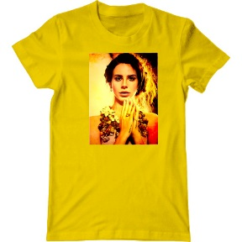 | Img_0030 |  | Футболка для поклонников Ланы Дель Рей с очень ярким рисунком. Хорошо сидит по фигуре. Благодаря использованию высококачественных материалов, нанесенное изобрежение не отрывается, не трескается, не выгорает и не меняет цвет даже спустя 100 стирок.
1039 | Футболка Lil Wayne | Музыка, Rap, знаменитость | 270 грн. | 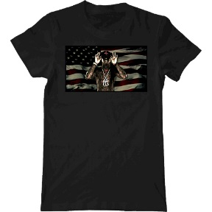 | Img_0031 |  | Мужская футболка с Лил Вейном станет для вас любимой вещью. Фанаты зарубежного рэпа оценят вашу одежду. Это может быть оригинальный подарок для парня, поклонника американского рэпа.
1030 | Футболка Бигли и котик | Мультяшки футболки для влюбленных, парная футболка | 270 грн. | 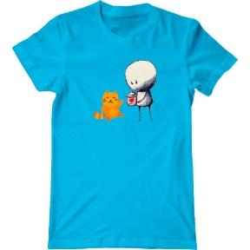 | Img_0032 |  | Если вас интересует милый подарок с котиком, то такой есть у нас. В нашем интернет магазине вы можете выбрать футболки разных цветов. Доставка осуществляется по Украине. Качество гарантируем.
1005 | Футболка Миньон Боб и Тим | Мультяшки, Гадкий я, Миньоны, детская футболка | 270 грн. | 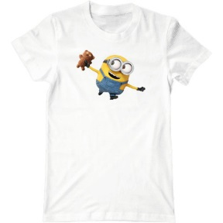 | Img_0033 |  | Футболка с миньоном Бобом и его игрушкой Тимом разнообразит ваш образ и сделает его жизнерадосным. Если вы смотрели мультик "Миньоны", то вы останетесь неравнодушны к желтому маленькому
1006 | Футболка Миньоны | Мультяшки, Гадкий я, Миньоны, детская футболка | 260 грн. | 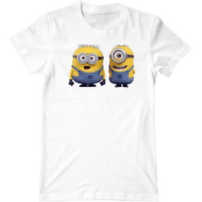 | Img_0034 |  | Футболка "Миньоны" прекрасный подарок для детей, которые любят мультики. Ваш презент обязательно запомнится и будет носится долго и с большой благодарностью. Желтые маленькие прихвосни выглядят весело и добродушно.
1020 | Футболка Миньон Боб и Тим | Мультяшки, Гадкий я, Миньоны, детская футболка | 260 грн. | 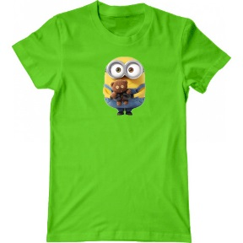 | Img_0035 |  | Футболка с миньоном Бобом и его игрушкой Тимом - это подарок для детей с
1046 | Футболка Картмен | Мультяшки, Пиксели, South Park | 270 грн. | 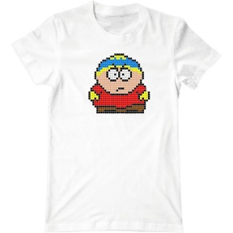 | Img_0036 |  | Дарите подарки, которые запомнятся и будут носится долго. Футболка с героем из мультика "South park" - Картменом, выполнена пикселизацией - самай яркий подарок на день рождения, 14 февраля, Новый Год и так далее.
1049 | Футболка Sten | Мультяшки, Пиксели, South Park | 270 грн. | 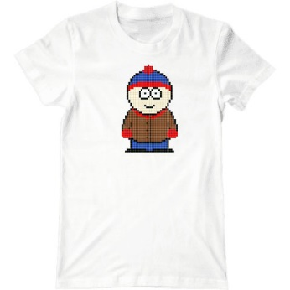 | Img_0037
1050 | Футболка South park | Мультяшки, Пиксели, South Park | 270 грн. | 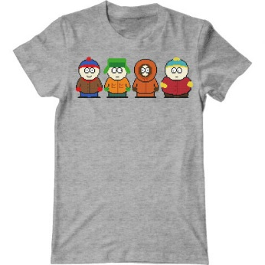 | Img_0038
1051 | Футболка черно-белая South park | Мультяшки, Пиксели, South Park | 270 грн. | 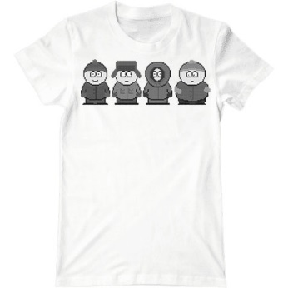 | Img_0039
1052 | Футболка Время приключений Джейк | Мультяшки, Пиксели, Время приключений | 270 грн. | 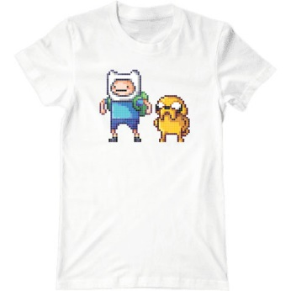 | Img_0040 |  | Футболка с Финном и его пёсиком Джейком не заставит вас скучать. Добро всегда побеждает зло, - вот главный принцып мультфильма. Покупая эту футболку, вы соглашаетесь с данным убеждением. Футболка подходит для тех, кто любит приключения, тайны и загадки.
1015 | Футболка Свинка Пеппа волшебница | Мультяшки, свинка Пепа, детская футболка | 270 грн. | 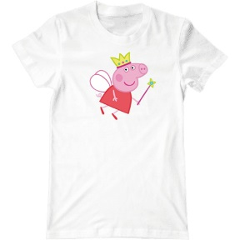 | Img_0041 |  | Подарок ребенку на день рождения или в знак внимания - это футболка со свинкой Пеппой. Если вы просто смотрите мультики, не пропустите шанс приобрести такой милый сувенир. Ткань - 100% хлопок.
1014 | Футболка Свинка Пеппа на велосипеде | Мультяшки, свинка Пеппа, детская футболка | 260 грн. | 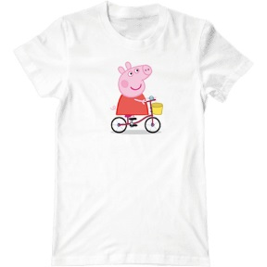 | Img_0042 |  | Кто не видел мультик "Свинка Пеппа"? Замечательный подарок может оказатся у вас. Купить футболку вы можете у нас и она прослужит вам очень долго. Свинка Пеппа на велосипеде радует всех своим позитивом.
1016 | Футболка Свинка Пеппа и Джордж | Мультяшки, Свинка Пеппа, детская футболка | 270 грн. | 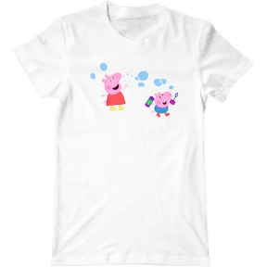 | Img_0043 |  | Подарок детям, которые смотрят мультики станет футболка со свинкой Пеппой и свинкой Джорджем. Рисунок с играющимися поросятами выполнен из термостойкой печати и не сотрется при стирке.
1026 | Футболка Свинка Пеппа | Мультяшки, Свинка Пеппа, детская футболка | 270 грн. | 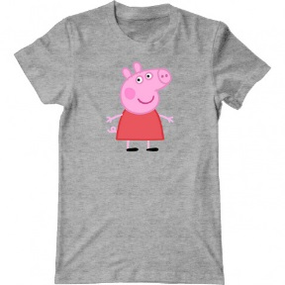 | Img_0044 |  | Футболка со свинкой Пеппой придётся по душе любителям простого и доброго мультика. Главная героиня – обаятельная и жизнерадостная, пользуется огромной популярностью во всем мире. Футболка подходит как для девочек, так и для мальчиков.
1053 | Футболка Свинка Пеппа с семьей | Мультяшки, Свинка Пеппа, детская футболка | 270 грн. | 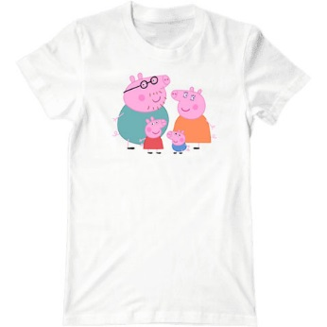 | Img_0045
1054 | Футболка Спанч Боб | Мультяшки, Спанч Боб, детская футболка | 270 грн. | 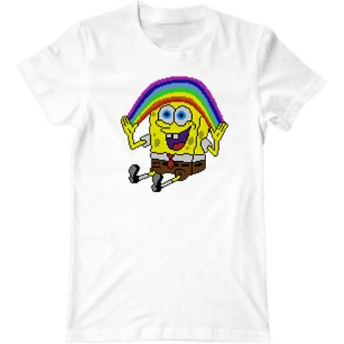 | Img_0046
1055 | Футболка Патрик | Мультяшки, Спанч Боб, детская футболка | 270 грн. | 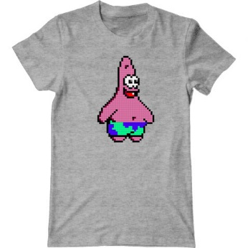 | Img_0047
1001 | Футболка Бигли и мигли вместе | Мультяшки, футболки для влюбленных, парная футболка | 270 грн. | 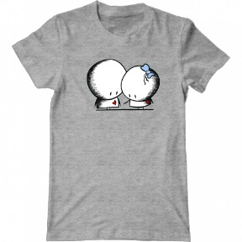 | Img_0048 |  | Футболка персонажей Бигли и Мигли - это настоящий подарок для влюбленных. Если вам не безразлично что подарить вашей второй половинке, то здесь есть то что нужно. Влюбленная пара умиляет своей преданностью.
1002 | Футболка Бигли и Мигли под зонтиком | Мультяшки, футболки для влюбленных, парная футболка | 270 грн. | 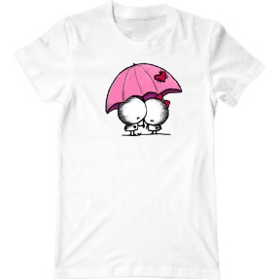 | Img_0049 |  | Футболка Бигли и Мигли для пар, которые ценят чувства и преданны друг другу. Мы предлагаем высокое качество ткани - 100% хлопок и термостойкой печати. Подарите любимым на свадьбу красивый подарок.
1044 | Футболка Бигли и Мигли любовь | Мультяшки, футболки для влюбленных, парная футболка | 270 грн. | 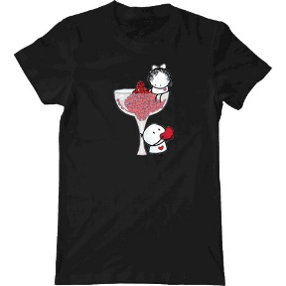 | Img_0050 |  | Необычный подарок на свадьбу или День Святого Валентина вы можете заказать в нашем интернет магазине. Влюбленная пара Бигли и Мигли знают как любить и быть любимыми. Подарите всю свою нежность второй половинке.
1023 | Футболка герб | Патриотичные | 250 грн. |  | Img_0051
1057 | Футболка Сердце современной Украины | Патриотичные | 270 грн. |  | Img_0052
1043 | Футболка Пиксели | Пиксели | 270 грн. |  | Img_0053 |  | Подарок другу или подруге, футболка с красивым принтом "Пиксели". Если вы не знаете какие подарки дарят, то наш интернет магазин вам в этом поможет. Купить футболку недорого, хорошего качества можно здесь. Красивая восьмибитная картинка заценится друзьями и окружающими.
1027 | Футболка Nyan Cat | Пиксели, кот | 270 грн. |  | Img_0054 |  | Футболка с котом Няном красочная и привлекательная. Принт с радужным котиком принесет вам много позитива и вдохновит на новые идеи. Нян стал популярным, благодаря ролику с его участием, где он летает в космосе и поёт.
1024 | Футболка Время приключений Джейк | Поп арт, Время приключений | 260 грн. |  | Img_0055
1041 | Футболка Цветной кот | Поп арт, кот | 270 грн. |  | Img_0056 |  | Дарим подарки в виде футболок с котиковым принтом! Вы не пожалеете о покупке, ведь у нас качественная ткань из хлопка и высокостойкая термопечать. Оригинальную футболку в стиле поп арт можно купить в нашем интернет магазине.
1028 | Футболка Разноцветная сова | Поп арт, сова | 270 грн. |  | Img_0057
1032 | Футболка Network expertise | Профессии | 270 грн. |  | Img_0058
1058 | Футболка Разноцветное сердце | Модные | 270 грн. |  | Img_0059
1059 | Футболка Сердце Украины | Патриотичные | 270 грн. |  | Img_0060
1060 | Футболка Good vibes | Модные, с надписями | 270 грн. |  | Img_0061
1061 | Футболка Mario | Пиксели | 270 грн. |  | Img_0062
1062 | Футболка Van Gog | Пиксели | 270 грн. |  | Img_0063
1063 | Футболка Audi | Автолюбитель |  |  | Img_0064
1064 | Футболка BMW | Автолюбитель |  |  | Img_0065
1065 | Футболка Kia Motors | Автолюбитель |  |  | Img_0066
1066 | Футболка Toyota | Автолюбитель |  |  | Img_0067
1067 | Футболка Wolvo | Автолюбитель |  |  | Img_0068
1068 | Футболка Honda | Автолюбитель |  |  | Img_0069
1069 | Футболка Mazda | Автолюбитель |  |  | Img_0070
1070 | Футболка Mitsubisi | Автолюбитель |  |  | Img_0071
1071 | Футболка Nissan | Автолюбитель |  |  | Img_0072
1072 | Футболка Peugeot | Автолюбитель |  |  | Img_0073
1073 | Футболка Scoda | Автолюбитель |  |  | Img_0074
1074 | Футболка Renault | Автолюбитель |  |  | Img_0075
1075 | Футболка Porche | Автолюбитель |  |  | Img_0076
1080 | Футболка Lamborgini | Автолюбитель |  |  | Img_0077
1081 | Футболка Джулиан из Мадагаскара | Мультяшки, детская футболка |  |  | Img_0078
1082 | Футболка Финн и Джейк | Мультяшки, Время приключений, детская футболка |  |  | Img_0079
1083 | Футболка Лимонохват | Мультяшки, Время приключений, детская футболка |  |  | Img_0080
1084 | Футболка Танец Финна и Джейка | Мультяшки, Время приключений, детская футболка |  |  | Img_0081
1085 | Футболка Принцесса Пупырка | Мультяшки, Время приключений, детская футболка |  |  | Img_0082
1086 | Футболка Снежный король | Мультяшки, Время приключений, детская футболка |  |  | Img_0083
1087 | Футболка Принцесса Бубльгум | Мультяшки, Время приключений, детская футболка |  |  | Img_0084
1088 | Футболка Бимо | Мультяшки, Время приключений, детская футболка |  |  | Img_0085
1089 | Футболка Украина | Патриотичные |  |  | Img_0086

